Solicitud gráfica
 | Área: | Matemáticas |  |  | Fecha:
 | Grado: | 6
 | Título del tema: | Lógica y teoría de Conjuntos |  |  | ¿Cuaderno de estudio o recurso? | Recurso
 | Editor: | Diana Margarita Gonzalez Martinez |  |  | Motor del recurso | F1

 | Código guión o recurso: | MA_06_01_CO_REC130 | ← Para determinar este código, visite la hoja de Ayuda
 |  |  |  |  | ESPECIFICACIÓN DE ARCHIVOS A ENTREGAR
Núm. | Archivo Shutterstock o ruta en web | Imagen para: | Tipo | Formato | Nombre imagen SMALL | Tamaño imagen SMALL | Nombre imagen ZOOM | Tamaño imagen ZOOM | Descripción | Observaciones
IMG01 | Ver observaciones | Recurso F1 | Fotografía | Horizontal | MA_06_01_CO_REC130_IMG01.jpg | 950 x 608 px |  |  | Graficar diversos conjuntos ya sean que tengan o no relación unos con otras, los elementos deben ir en colores vivos, cada conjunto debe tener su nombre identificado con una letra mayúscula, por fuera de éste | 
IMG02 | Ver observaciones | Recurso F1 | Fotografía | Horizontal | MA_06_01_CO_REC130_IMG02.jpg | 950 x 608 px |  |  | La imagen debe aparecer enmarcada en un cuadrado y dentro de esta los dos autos del mismos color enmarcados en un circulo, cada conjunto debe tener nombre el grande es B y el que está dentro es A. de forma tal que muestren ESTO | 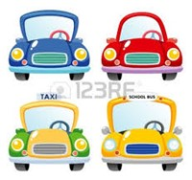
IMG03 | Ver observaciones | Recurso F1 | Ilustración | Horizontal | MA_06_01_CO_REC130_IMG03.jpg | 950 x 608 px |  |  |  | 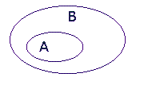
IMG04 | Ver observaciones | Recurso F1 | Fotografía | Horizontal | MA_06_01_CO_REC130_IMG04.jpg | 950 x 608 px |  |  | cada uno de los conjuntos debe tener su nombre por fuera A y B, las imágenes o elementos que lleva dentro deben ser las mismas pero en un orden diferente. Además debe llevar escrito a un lado A=B, con la siguiente imagen de un solo conjunto indicando a lado y lado del mismo las letras A y B.
IMG05 | Ver observaciones | Recurso F1 | Ilustración | Horizontal | MA_06_01_CO_REC130_IMG05.jpg | 950 x 608 px |  |  | Dentro del conjunto A deben ir frutas y dentro del conjunto B Animales | 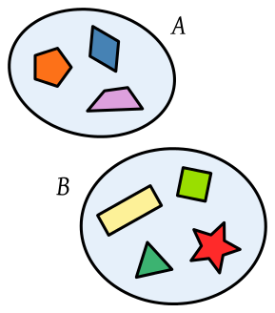
IMG06 | Ver observaciones | Recurso F1 | Ilustración | Horizontal | MA_06_01_CO_REC130_IMG06.jpg | 950 x 608 px |  |  | Dentro del conjunto A deben ir Animales terrestres, dentro del conjunto B animales acuáticos y dentro de su intersección algunos animales tanto acuáticos como terrestres (tortuga, pato, entro otros) | 